关系图
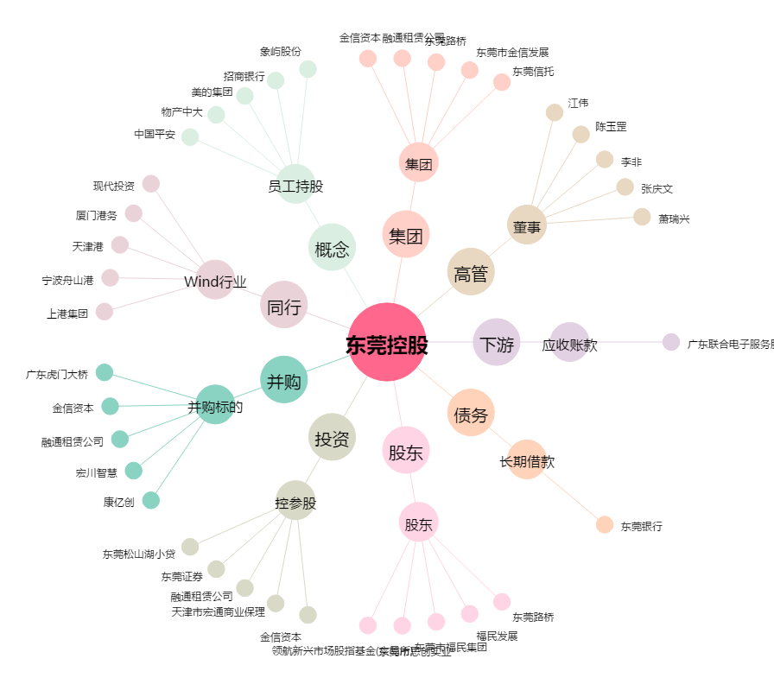
东莞控股[000828.SZ] - 关系概览图

